MTT
1. tekrar
5000 cell/well hücre HuVeC 96 well plate 100 uL'de ekildi.
ekstereler 0.5, 1, 2, 3, 4, 5 ug/ml olacak şekilde uygulama gerçekleştirildi.
24H-28.05.25
A470nm | ETOH |  |  |  | H2O |  |  |  | Viability
C | 0.685 | 0.691 | 0.653 | 0.805 | 0.784 | 0.755 | 0.51 | 0.666
B | 0.128 | 0.141 | 0.164 | 0.122 | 0.073 | 0.095 | 0.167 | 0.064
0.5 | 0.448 | 0.569 | 0.685 | 0.617 | 0.507 | 0.549 | 0.428 | 0.524 | 0.5 | 0.57 | 0.78 | 1.07 | 0.72 | 0.61 | 0.69 | 0.76 | 0.76
1 | 0.521 | 0.373 | 0.418 | 0.161 | 0.513 | 0.311 | 0.629 | 0.533 | 1 | 0.71 | 0.42 | 0.52 | 0.06 | 0.62 | 0.33 | 1.35 | 0.78
2 | 0.659 | 0.655 | 0.647 | 0.652 | 0.284 | 0.707 | 0.409 | 0.668 | 2 | 0.95 | 0.93 | 0.99 | 0.78 | 0.30 | 0.93 | 0.71 | 1.00
3 | 0.493 | 0.371 | 0.501 | 0.465 | 0.358 | 0.477 | 0.488 | 0.53 | 3 | 0.66 | 0.42 | 0.69 | 0.50 | 0.40 | 0.58 | 0.94 | 0.77
4 | 0.425 | 0.457 | 0.409 | 0.526 | 0.25 | 0.535 | 0.326 | 0.454 | 4 | 0.53 | 0.57 | 0.50 | 0.59 | 0.25 | 0.67 | 0.46 | 0.65
5 | 0.462 | 0.411 | 0.341 | 0.371 | 0.229 | 0.319 | 0.349 | 0.493 | 5 | 0.60 | 0.49 | 0.36 | 0.36 | 0.22 | 0.34 | 0.53 | 0.71

 |  |  | ETOH | H2O |  |  |  |  | %Viability
 |  | 0.5 | 78.571788802 | 70.58
 |  | 1 | 54.89 | 57.51
 |  | 2 | 91.29 | 87.87 |  |  |  |  | 0.5 | 57.45 | 77.82 | 106.54 | 72.47 | 61.04 | 68.79 | 76.09 | 76.41
 |  | 3 | 56.62 | 58.46 |  |  |  |  | 1 | 70.56 | 42.18 | 51.94 | 5.71 | 61.88 | 32.73 | 134.69 | 77.91
 |  | 4 | 55.01 | 50.68 |  |  |  |  | 2 | 95.33 | 93.45 | 98.77 | 77.60 | 29.68 | 92.73 | 70.55 | 100.33
 |  | 5 | 45.43 | 45.05 |  |  |  |  | 3 | 65.53 | 41.82 | 68.92 | 50.22 | 40.08 | 57.88 | 93.59 | 77.41
 |  |  |  |  |  |  |  |  | 4 | 53.32 | 57.45 | 50.10 | 59.15 | 24.89 | 66.67 | 46.36 | 64.78
 |  |  |  |  |  |  |  |  | 5 | 59.96 | 49.09 | 36.20 | 36.46 | 21.94 | 33.94 | 53.06 | 71.26

5000 cell/well hücre HuVeC 96 well plate 100 uL'de ekildi.
ekstereler 0.5, 1, 2, 3, 4, 5 ug/ml olacak şekilde uygulama gerçekleştirildi.
48H-29.05.25
A470nm | ETOH |  |  |  | H2O |  |  |  | Viability
C | 0.732 | 1.007 | 1.015 | 1.114 | 1.127 | 0.89 | 0.76 | 1.156
B | 0.038 | 0.038 | 0.038 | 0.038 | 0.038 | 0.038 | 0.039 | 0.038
0.5 | 0.696 | 0.79 | 0.582 | 0.553 | 0.609 | 0.727 | 0.796 | 0.715 | 0.5 | 0.95 | 0.78 | 0.56 | 0.48 | 0.52 | 0.81 | 1.05 | 0.61
1 | 0.532 | 0.633 | 0.723 | 0.902 | 0.818 | 1.061 | 1.009 | 0.725 | 1 | 0.71 | 0.61 | 0.70 | 0.80 | 0.72 | 1.20 | 1.35 | 0.61
2 | 0.583 | 0.691 | 1.079 | 0.768 | 0.895 | 0.997 | 0.792 | 0.903 | 2 | 0.79 | 0.67 | 1.07 | 0.68 | 0.79 | 1.13 | 1.04 | 0.77
3 | 0.5 | 0.56 | 0.705 | 0.516 | 0.759 | 0.953 | 1.061 | 0.785 | 3 | 0.67 | 0.54 | 0.68 | 0.44 | 0.66 | 1.07 | 1.42 | 0.67
4 | 0.826 | 0.95 | 0.86 | 0.572 | 0.486 | 0.997 | 0.687 | 0.586 | 4 | 1.14 | 0.94 | 0.84 | 0.50 | 0.41 | 1.13 | 0.90 | 0.49
5 | 0.562 | 0.5992 | 0.637 | 0.859 | 0.85 | 0.969 | 0.976 | 0.718 | 5 | 0.76 | 0.58 | 0.61 | 0.76 | 0.75 | 1.09 | 1.30 | 0.61

 |  |  |  |  |  |  |  |  | %Viability

 |  | ETOH | H2O
 | 0.5 | 68.99 | 74.71 |  |  |  |  |  | 0.5 | 94.81 | 77.61 | 55.68 | 47.86 | 52.43 | 80.87 | 104.99 | 60.55
 | 1 | 70.75 | 96.92 |  |  |  |  |  | 1 | 71.18 | 61.40 | 70.11 | 80.30 | 71.63 | 120.07 | 134.54 | 61.45
 | 2 | 80.08 | 93.27 |  |  |  |  |  | 2 | 78.53 | 67.39 | 106.55 | 67.84 | 78.70 | 112.56 | 104.44 | 77.37
 | 3 | 58.28 | 95.54 |  |  |  |  |  | 3 | 66.57 | 53.87 | 68.27 | 44.42 | 66.21 | 107.39 | 141.75 | 66.82
 | 4 | 85.36 | 73.15 |  |  |  |  |  | 4 | 113.54 | 94.12 | 84.14 | 49.63 | 41.14 | 112.56 | 89.88 | 49.02
 | 5 | 67.76 | 93.65 |  |  |  |  |  | 5 | 75.50 | 57.92 | 61.31 | 76.30 | 74.56 | 109.27 | 129.96 | 60.82

5000 cell/well hücre HuVeC 96 well plate 100 uL'de ekildi.
ekstereler 0.5, 1, 2, 3, 4, 5 ug/ml olacak şekilde uygulama gerçekleştirildi.
72H-30.05.25
A470nm | ETOH |  |  |  | H2O |  |  |  | Viability
C | 0.865 | 1.553 | 0.862 |  | 1.446 | 1.098 | 1.278
B | 0.039 | 0.039 | 0.038 |  | 0.043 | 0.038 | 0.039
0.5 | 0.999 | 0.946 | 0.909 |  | 0.976 | 0.561 | 0.816 |  | 0.5 | 1.16 | 0.60 | 1.06 |  | 0.67 | 0.49 | 0.63
1 | 0.874 | 0.763 | 1.099 |  | 1.023 | 0.97 | 1.336 |  | 1 | 1.01 | 0.48 | 1.29 |  | 0.70 | 0.88 | 1.05
2 | 0.905 | 0.98 | 0.945 |  | 1.055 | 0.938 | 0.726 |  | 2 | 1.05 | 0.62 | 1.10 |  | 0.72 | 0.85 | 0.55
3 | 0.627 | 0.615 | 0.686 |  | 0.877 | 1.439 | 1.047 |  | 3 | 0.71 | 0.38 | 0.79 |  | 0.59 | 1.32 | 0.81
4 | 0.751 | 0.734 | 0.698 |  | 0.956 | 0.934 | 0.616 |  | 4 | 0.86 | 0.46 | 0.80 |  | 0.65 | 0.85 | 0.47
5 | 0.801 | 0.636 | 0.598 |  | 0.8 | 0.85 | 0.778 |  | 5 | 0.92 | 0.39 | 0.68 |  | 0.54 | 0.77 | 0.60

 |  |  |  |  |  |  |  |  | %Viability

 |  |  | ETOH | H2O
 |  | 0.5 | 93.94 | 59.52 |  |  |  |  | 0.5 | 116.22 | 59.91 | 105.70 | 0.00 | 66.50 | 49.34 | 62.71 | 0.00
 |  | 1 | 92.56 | 87.49 |  |  |  |  | 1 | 101.09 | 47.82 | 128.76 | 0.00 | 69.85 | 87.92 | 104.68 | 0.00
 |  | 2 | 92.36 | 70.83 |  |  |  |  | 2 | 104.84 | 62.15 | 110.07 | 0.00 | 72.13 | 84.91 | 55.45 | 0.00
 |  | 3 | 62.62 | 90.99 |  |  |  |  | 3 | 71.19 | 38.04 | 78.64 | 0.00 | 59.44 | 132.17 | 81.36 | 0.00
 |  | 4 | 70.73 | 65.39 |  |  |  |  | 4 | 86.20 | 45.90 | 80.10 | 0.00 | 65.07 | 84.53 | 46.57 | 0.00
 |  | 5 | 66.55 | 63.40 |  |  |  |  | 5 | 92.25 | 39.43 | 67.96 | 0.00 | 53.96 | 76.60 | 59.64 | 0.00

2. tekrar
5000 cell/well hücre HuVeC 96 well plate 100 uL'de ekildi.
ekstereler 0.5, 1, 2, 3, 4, 5 ug/ml olacak şekilde uygulama gerçekleştirildi.
24H-03.06.2025
A470nm | ETOH |  |  |  | H2O2 |  |  |  | Viability
C | 0.485 | 0.704 | 0.608 | 0.73 | 0.769 | 0.805 | 0.679 | 0.674
B | 0.13 | 0.13 | 0.18 | 0.134 | 0.14 | 0.137 | 0.15 | 0.129
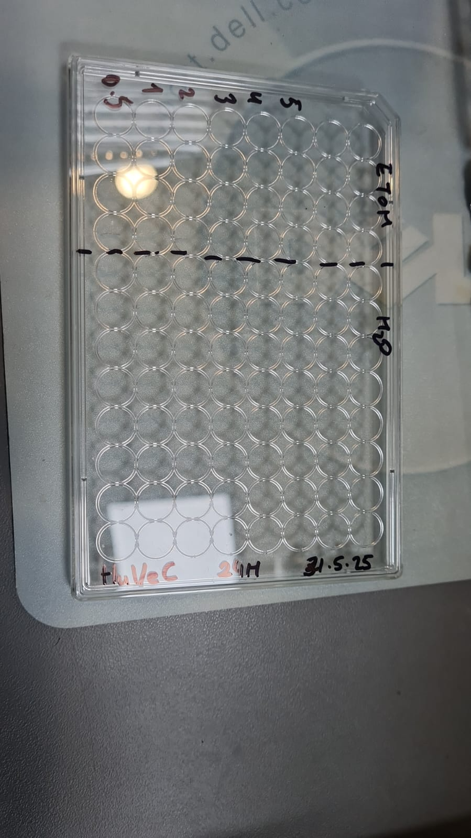
0.5 | 0.614 | 0.619 | 0.534 | 0.551 | 0.718 | 0.675 | 0.651 | 0.713 | 0.5 | 1.36 | 0.85 | 0.83 | 0.70 | 0.92 | 0.81 | 0.95 | 1.07
1 | 0.541 | 0.61 | 0.613 | 0.646 | 0.71 | 0.61 | 0.51 | 0.624 | 1 | 1.16 | 0.84 | 1.01 | 0.86 | 0.91 | 0.71 | 0.68 | 0.91
2 | 0.694 | 0.608 | 0.781 | 0.64 | 0.602 | 0.74 | 0.752 | 0.747 | 2 | 1.59 | 0.83 | 1.40 | 0.85 | 0.73 | 0.90 | 1.14 | 1.13
3 | 0.648 | 0.649 | 0.797 | 0.632 | 0.693 | 0.687 | 0.738 | 0.776 | 3 | 1.46 | 0.90 | 1.44 | 0.84 | 0.88 | 0.82 | 1.11 | 1.19
4 | 0.567 | 0.56 | 0.613 | 0.65 | 0.544 | 0.66 | 0.764 | 0.852 | 4 | 1.23 | 0.75 | 1.01 | 0.87 | 0.64 | 0.78 | 1.16 | 1.33
5 | 0.566 | 0.618 | 0.67 | 0.613 | 0.786 | 0.59 | 0.779 | 0.651 | 5 | 1.23 | 0.85 | 1.14 | 0.80 | 1.03 | 0.68 | 1.19 | 0.96

 |  |  |  |  |  |  |  |  | %Viability

 |  |  | ETOH | H2O
 |  | 0.5 | 93.55 | 93.57 |  |  |  |  | 0.5 | 136.34 | 85.19 | 82.71 | 69.97 | 91.89 | 80.54 | 94.71 | 107.16
 |  | 1 | 96.62 | 80.08 |  |  |  |  | 1 | 115.77 | 83.62 | 101.17 | 85.91 | 90.62 | 70.81 | 68.05 | 90.83
 |  | 2 | 116.87 | 97.73 |  |  |  |  | 2 | 158.87 | 83.28 | 140.42 | 84.90 | 73.45 | 90.27 | 113.80 | 113.39
 |  | 3 | 116.01 | 100.03 |  |  |  |  | 3 | 145.92 | 90.42 | 144.16 | 83.56 | 87.92 | 82.34 | 111.15 | 118.72
 |  | 4 | 96.44 | 97.81 |  |  |  |  | 4 | 123.10 | 74.91 | 101.17 | 86.58 | 64.23 | 78.29 | 116.07 | 132.66
 |  | 5 | 100.67 | 96.30 |  |  |  |  | 5 | 122.82 | 85.02 | 114.49 | 80.37 | 102.70 | 67.81 | 118.90 | 95.78

48H
A470nm | ETOH |  |  |  | H2O2 |  |  |  | Viability
C | 0.686 | 0.768 | 0.842 | 0.59 | 0.95 | 1.103 | 1.332 | 1.212
B | 0.132 | 0.12 | 0.076 | 0.094 | 0.11 | 0.101 | 0.078 | 0.102
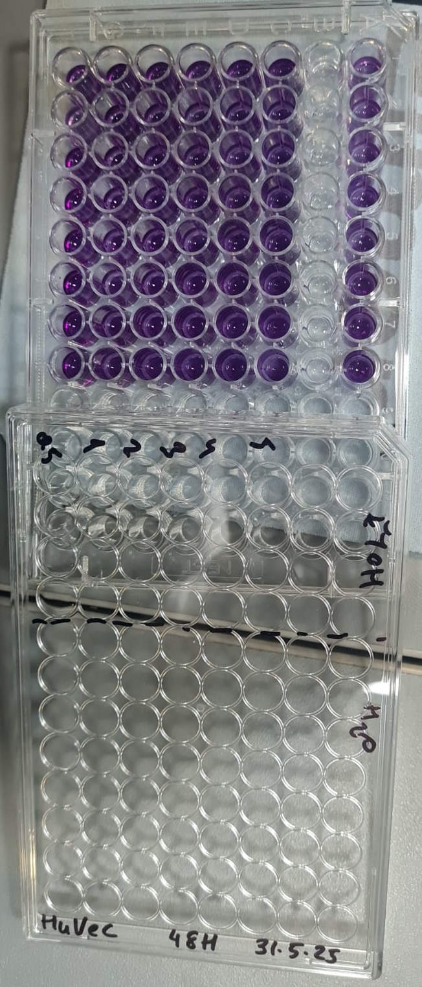
0.5 | 1.018 | 0.841 | 1.36 | 1.132 | 1.032 | 1.36 | 1.131 | 1.399 | 0.5 | 2.50 | 1.24 | 2.76 | 1.67 | 1.42 | 1.83 | 1.85 | 2.33
1 | 0.941 | 1.471 | 1.697 | 1.564 | 1.594 | 1.397 | 1.797 | 1.548 | 1 | 2.28 | 2.34 | 3.54 | 2.40 | 2.31 | 1.89 | 3.11 | 2.60
2 | 1.017 | 1.344 | 1.041 | 1.239 | 1.449 | 1.549 | 1.537 | 1.358 | 2 | 2.50 | 2.11 | 2.01 | 1.85 | 2.08 | 2.11 | 2.62 | 2.26
3 | 0.975 | 1.658 | 1.339 | 1.217 | 1.623 | 1.561 | 1.748 | 1.367 | 3 | 2.38 | 2.66 | 2.71 | 1.82 | 2.36 | 2.13 | 3.02 | 2.27
4 | 1.013 | 1.335 | 1.268 | 1.454 | 1.247 | 1.359 | 1.28 | 1.35 | 4 | 2.49 | 2.10 | 2.54 | 2.21 | 1.76 | 1.83 | 2.14 | 2.24
5 | 1.017 | 1.24 | 1.235 | 1.291 | 1.203 | 1.457 | 1.202 | 1.173 | 5 | 2.50 | 1.93 | 2.46 | 1.94 | 1.69 | 1.98 | 1.99 | 1.92

 |  |  |  |  |  |  |  |  | %Viability

 |  |  | ETOH | H2O
 |  | 0.5 | 204.29 | 185.84 |  |  |  |  | 0.5 | 250.14 | 123.87 | 275.70 | 167.45 | 141.81 | 183.08 | 185.44 | 233.03
 |  | 1 | 264.11 | 247.87 |  |  |  |  | 1 | 228.45 | 233.62 | 354.44 | 239.93 | 231.16 | 188.62 | 311.34 | 260.37
 |  | 2 | 211.98 | 226.80 |  |  |  |  | 2 | 249.86 | 211.50 | 201.17 | 185.40 | 208.11 | 211.38 | 262.19 | 225.50
 |  | 3 | 239.18 | 244.55 |  |  |  |  | 3 | 238.03 | 266.20 | 270.79 | 181.71 | 235.77 | 213.17 | 302.08 | 227.16
 |  | 4 | 233.59 | 199.14 |  |  |  |  | 4 | 248.73 | 209.93 | 254.21 | 221.48 | 175.99 | 182.93 | 213.61 | 224.04
 |  | 5 | 220.97 | 189.26 |  |  |  |  | 5 | 249.86 | 193.38 | 246.50 | 194.13 | 169.00 | 197.60 | 198.87 | 191.56

72H
A470nm | ETOH |  |  |  | H2O2 |  |  |  | Viability
C | 1.056 | 1.602 | 1.436 | 1.315 | 1.411 | 1.108 | 1.334 | 1.104
B | 0.191 | 0.093 | 0.172 | 0.121 | 0.08 | 0.084 | 0.059 | 0.051
0.5 | 1.59 | 1.175 | 0.83 | 0.887 | 1.403 | 1.844 | 0.806 | 1.747 | 0.5 | 4.11 | 1.82 | 1.52 | 1.26 | 2.01 | 2.56 | 1.24 | 2.97
1 | 1.467 | 0.838 | 0.686 | 1.006 | 0.861 | 0.84 | 0.633 | 0.938 | 1 | 3.77 | 1.23 | 1.18 | 1.46 | 1.15 | 1.05 | 0.91 | 1.48
2 | 1.752 | 0.576 | 0.533 | 1.13 | 1.2 | 2.213 | 2.394 | 1.615 | 2 | 4.57 | 0.78 | 0.82 | 1.67 | 1.69 | 3.11 | 4.24 | 2.73
3 | 1.624 | 1.627 | 0.598 | 1.341 | 1.211 | 1.767 | 1.309 | 1.252 | 3 | 4.21 | 2.61 | 0.98 | 2.03 | 1.70 | 2.44 | 2.19 | 2.06
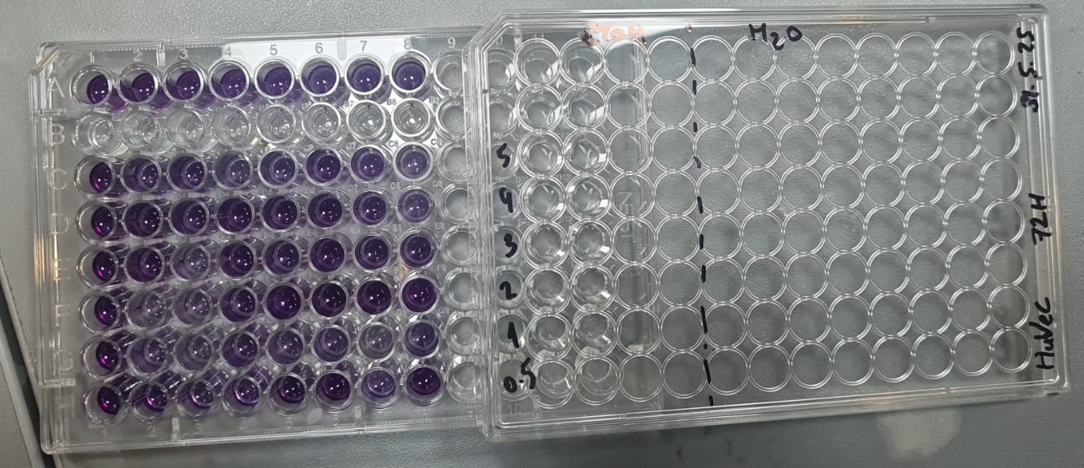
4 | 1.526 | 1.84 | 1.314 | 1.756 | 1.931 | 2.061 | 1.146 | 0.731 | 4 | 3.93 | 2.98 | 2.65 | 2.72 | 2.85 | 2.88 | 1.88 | 1.10
5 | 1.717 | 1.092 | 1.166 | 0.811 | 1.086 | 1.574 | 1.052 | 0.671 | 5 | 4.47 | 1.68 | 2.30 | 1.14 | 1.50 | 2.15 | 1.71 | 0.99

 |  |  |  |  |  |  |  |  | %Viability

 |  |  | ETOH | H2O
 |  | 0.5 | 217.88 | 219.31 |  |  |  |  | 0.5 | 411.27 | 182.06 | 151.87 | 126.34 | 200.79 | 255.54 | 124.01 | 296.88
 |  | 1 | 191.12 | 114.90 |  |  |  |  | 1 | 376.62 | 123.34 | 118.22 | 146.31 | 114.63 | 105.24 | 91.30 | 148.44
 |  | 2 | 196.05 | 294.04 |  |  |  |  | 2 | 456.90 | 77.70 | 82.48 | 167.11 | 168.52 | 310.78 | 424.20 | 272.66
 |  | 3 | 245.46 | 209.86 |  |  |  |  | 3 | 420.85 | 260.80 | 97.66 | 202.52 | 170.27 | 244.01 | 219.09 | 206.06
 |  | 4 | 307.06 | 217.88 |  |  |  |  | 4 | 393.24 | 297.91 | 264.95 | 272.15 | 284.74 | 288.02 | 188.28 | 110.46
 |  | 5 | 239.65 | 158.87 |  |  |  |  | 5 | 447.04 | 167.60 | 230.37 | 113.59 | 150.40 | 215.12 | 170.51 | 99.45

RESULTS
 | 24H |  |  |  |  |  | 24H |  | 48H |  | 72H
 | ETOH | H2O |  | ETOH | H2O |  | ETOH | H2O | ETOH | H2O | ETOH | H2O | SDV | SDV | SDV | SDV | SDV | SDV
0.5 | 78.571788802 | 70.583480251 | 0.5 | 93.55 | 93.57 | 0.5 | 86.06 | 82.08 | 136.64 | 130.28 | 155.91 | 139.41 | 11 | 16 | 96 | 79 | 88 | 113
1 | 54.89370381 | 57.506306317 | 1 | 96.62 | 80.08 | 1 | 75.76 | 68.79 | 167.43 | 172.40 | 141.84 | 101.19 | 30 | 16 | 137 | 107 | 70 | 19
2 | 91.289629183 | 87.871144834 | 2 | 116.87 | 97.73 | 2 | 104.08 | 92.80 | 146.03 | 160.03 | 144.20 | 182.43 | 18 | 7 | 93 | 94 | 73 | 158
3 | 56.620894886 | 58.457271313 | 3 | 116.01 | 100.03 | 3 | 86.32 | 79.24 | 148.73 | 170.04 | 154.04 | 150.42 | 42 | 29 | 128 | 105 | 129 | 84
4 | 55.007241167 | 50.67522993 | 4 | 96.44 | 97.81 | 4 | 75.72 | 74.24 | 159.47 | 136.15 | 188.90 | 141.63 | 29 | 33 | 105 | 89 | 167 | 108
5 | 45.427032416 | 45.051001293 | 5 | 100.67 | 96.30 | 5 | 73.05 | 70.68 | 144.36 | 141.46 | 153.10 | 111.14 | 39 | 36 | 108 | 68 | 122 | 68
ETOH
H2O2
 | 48H
 | ETOH | H2O |  | ETOH | H2O
0.5 | 68.990391967 | 74.712399167 | 0.5 | 204.29 | 185.84
1 | 70.748763074 | 96.920037633 | 1 | 264.11 | 247.87
2 | 80.078462932 | 93.265830288 | 2 | 211.98 | 226.80
3 | 58.283645248 | 95.541302813 | 3 | 239.18 | 244.55
4 | 85.356418977 | 73.147154579 | 4 | 233.59 | 199.14
5 | 67.757736936 | 93.654352411 | 5 | 220.97 | 189.26

 | 72H
 | ETOH | H2O |  | ETOH | H2O
0.5 | 93.94 | 59.52 | 0.5 | 217.88369888 | 219.30553252
1 | 92.56 | 87.49 | 1 | 191.12442249 | 114.90265671
2 | 92.36 | 70.83 | 2 | 196.04812159 | 294.03926339
3 | 62.62 | 90.99 | 3 | 245.45669852 | 209.85747995
4 | 70.73 | 65.39 | 4 | 307.06244158 | 217.87502993
5 | 66.55 | 63.40 | 5 | 239.65062703 | 158.86928875

